表紙
結合テスト仕様書
社員一覧画面

作成者 | 柴田 直樹
作成日 | 2022-06-24

テスト結果画像
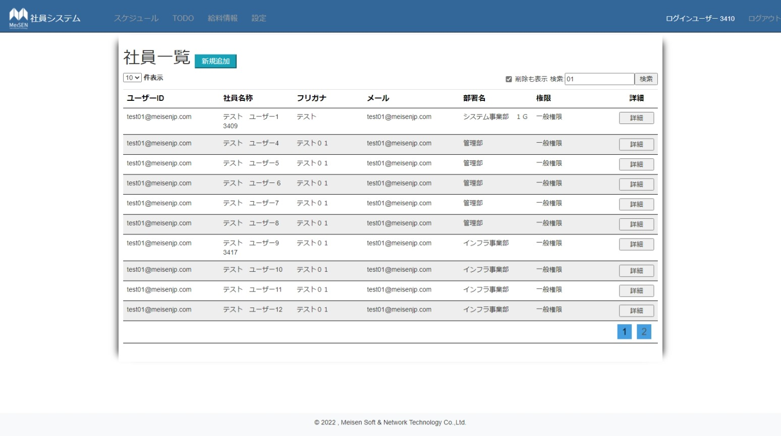
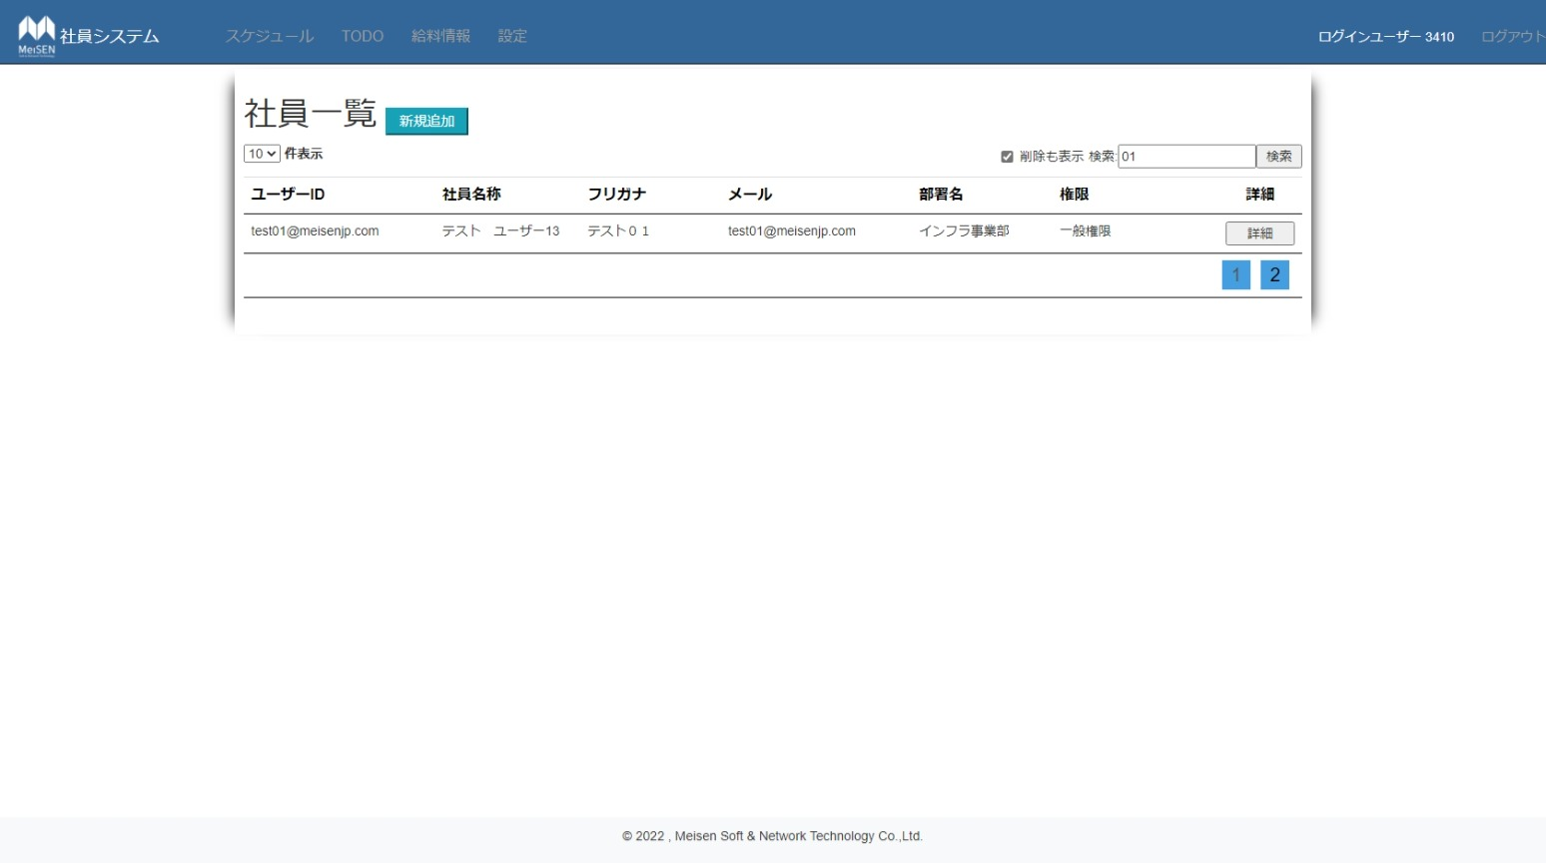
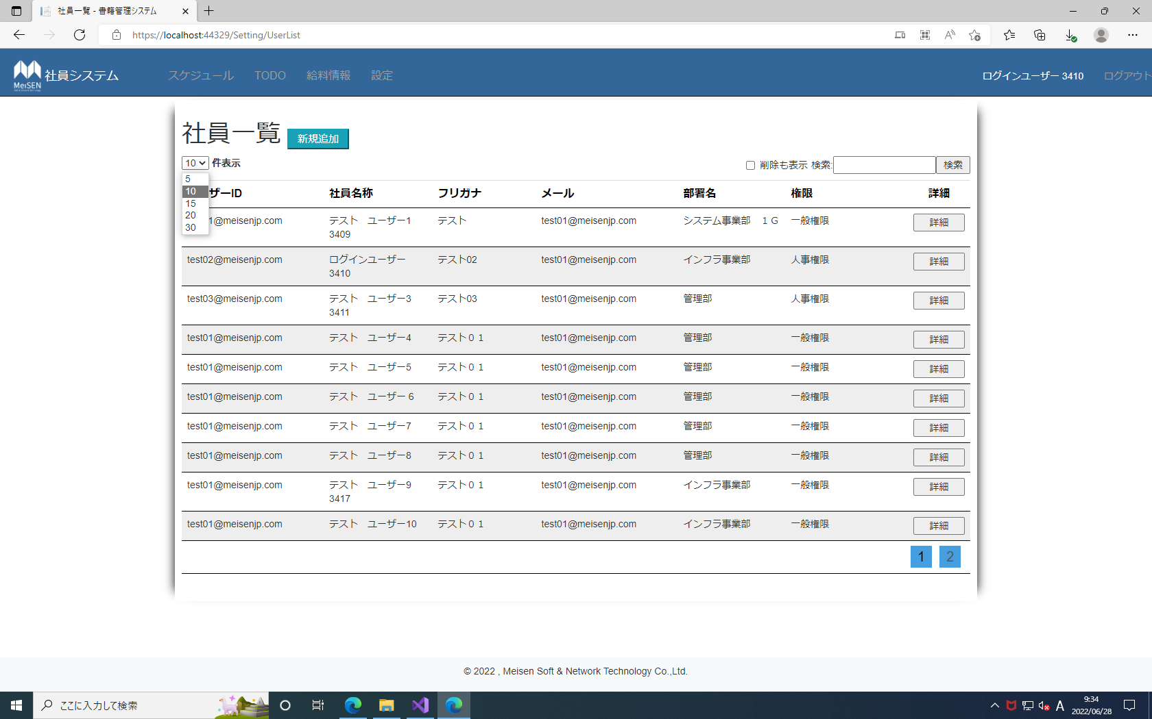
No.1,3,6,7,9,11~13,18,21,24,27,30,33,36,38,45 | No.19,22,25,28,31,34,37 | No.4,5
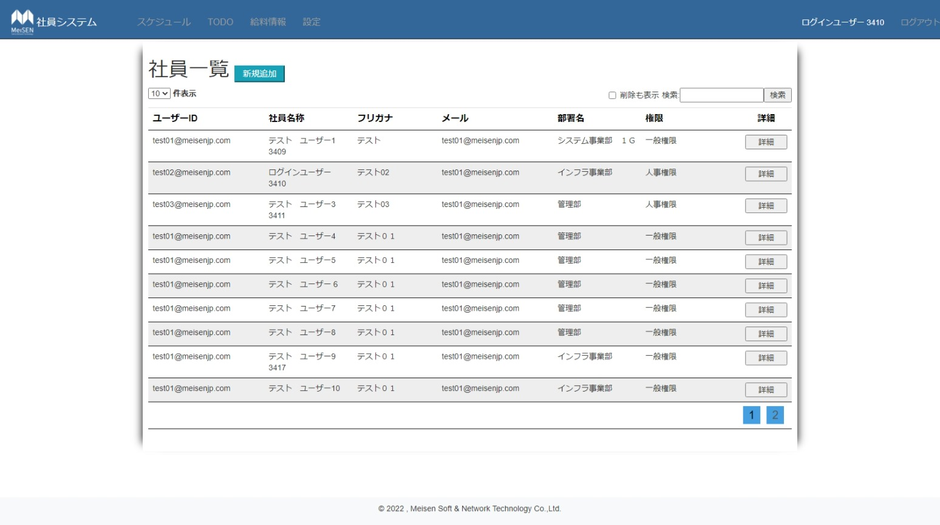
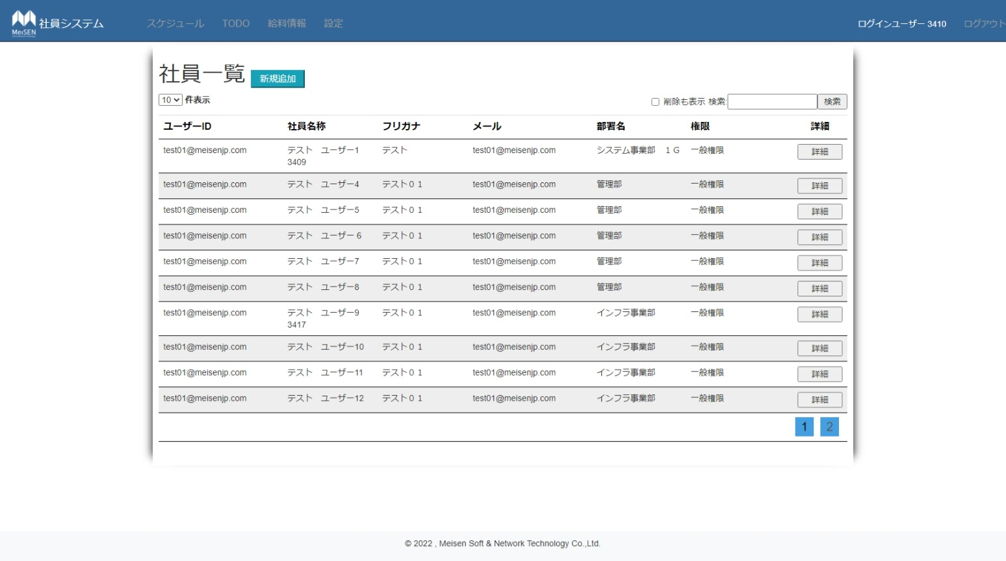

No.10,46 | No.38~40

